Lembar Kontrol
LEMBAR KONTROL

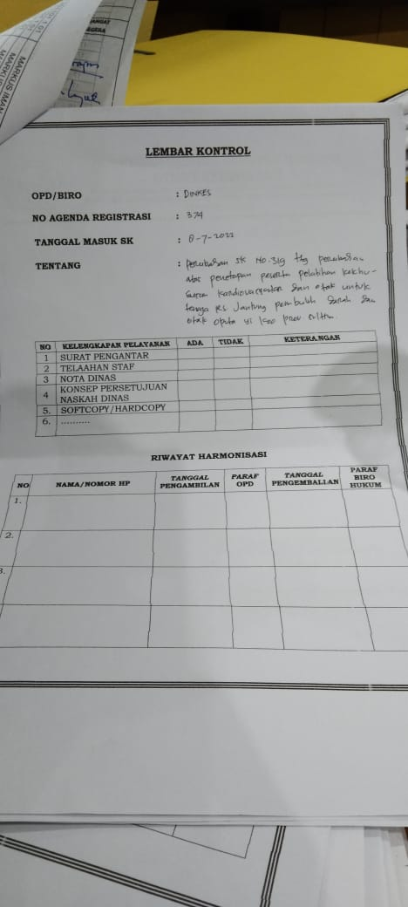
OPD |  | : | (id_offices)
NO.AGENDA REGISTRASI |  | : | id_dari_usul_opd
TANGGAL MASUK SK |  | : | id_dari_usul_opd
TENTANG |  | : | id_dari_usul_opd

NO | KELENGKAPAN PELAYANAN |  | STATUS | KETERANGAN
1 | SURAT PENGANTAR |  | Pilih Lengkap/Tidak | (text input)
2 | TELAAHAN STAF |  | Pilih Lengkap/Tidak | (text input)
3 | NOTA DINAS |  | Pilih Lengkap/Tidak | (text input)
4 | KONSEP PERSETUJUAN NASKAH DINAS |  | Pilih Lengkap/Tidak | (text input)
5 | SOFTCOPY/HARDCOPY |  | Pilih Lengkap/Tidak | (text input)
6 | .....

 | KIRIM | RESET | KEMBALI

 | if STATUS = lengkap semua | Lanjutkan | Lembar Disposisi
 | else | Kirim ke status admin OPD, isinya ambil dari kolom keterangan

Lembar Disposisi
BIRO HUKUM
PROVINSI SULAWESI TENGGARA
LEMBAR DISPOSISI
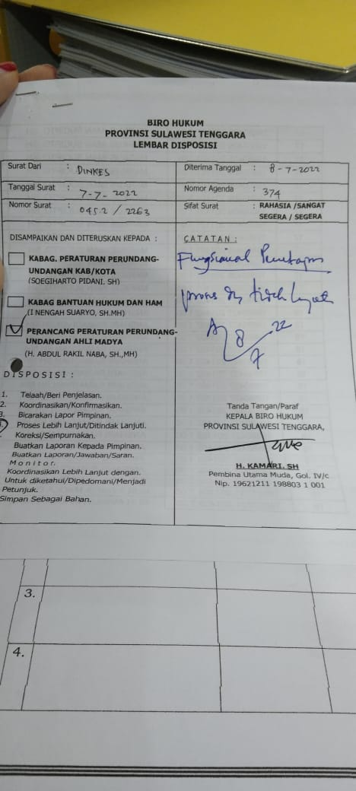
Surat Dari |  | : (id_dari usul OPD) | Diterima Tanggal | :
Tanggal Surat |  | : | Nomor Agenda | :
Nomor Surat |  | : | Sifat Surat | : RAHASIA / SANGAT
 |  |  |  | SEGERA / SEGERA

DISAMPAIKAN DAN DITERUSKAN KEPADA : |  |  | C A T A T A N :

 | KABAG. PERATURAN PERUNDANG-
 | UNDANGAN KAB/KOTA
 | (SOEGIHARTO PIDANI, SH)

 | KABAG. BANTUAN HUKUM DAN HAM
 | (I NENGAH SUARYO, SH,MH)

 | PERANCANG PERATURAN PERUNDANG-
 | UNDANGAN AHLI MADYA
 | (H. ABDUL RAKIL NABA, SH.,MH)

D I S P O S I S I :

1. | Telaah/Beri Penjelasan
2. | Koordinasikan/Konfirmasikan |  | Tanda Tangan/Paraf
3. | Proses Lebih Lanjut/Ditindak Lanjuti. |  | KEPALA BIRO HUKUM
4. | Koreksi/Sempurnakan |  | PROVINSI SULAWESI TENGGARA
5. | Buatkan Laporan Kepada Pimpinan
6. | Buatkan Laporan/Jawaban/Saran
7. | M o n i t o r |  | H. KAMARI, SH
8. | Koordinasikan Lebih Lanjut dengan |  | Pembina Utama Muda, Gol. IV/C
 | Untuk diketahui/Dipedomankan/Menjadi |  | Nip. 19621211 198803 1 001
 | Petunjuk.
9. | Simpan Sebagai Bahan

